作業レポート
業務報告書 (2026/02/01～2026/02/19)

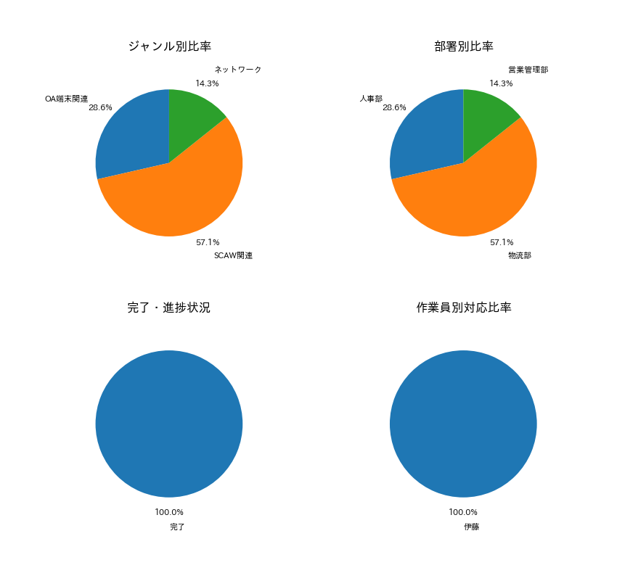

【項目別集計】
カテゴリ | 件数
OA端末関連 | 2
SCAW関連 | 4
ネットワーク | 1

